05_温馨提示
上海斐讯数据通信技术有限公司 Shanghai Feixun Communication Co.,Ltd.

系统测试中心_温馨提示测试用例

测试用例编号 | 名称 | 优先级 | 摘要 | 前提条件 | 操作【步骤 | 预期结果 | 测试状态 | 测试员 | 备注 | Key
03_温馨提示 _TC001 | 03_温馨提示 _TC001_显示温馨提示模块 | 低 | 显示温馨提示模块 | 无 | 1、进入APP主页 | 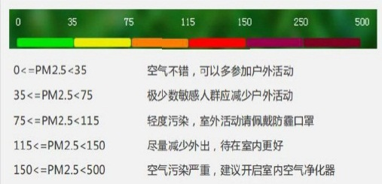 【步骤1】主页显示温馨提示模块 | Pass | 巩丽丽
03_温馨提示 _TC002 | 03_温馨提示 _TC002_关闭GPS测试 | 低 | 关闭GPS测试 | 1、关闭手机定位功能2、网络连接正常 | 1、进入APP主页 | 【步骤1】温馨提示模块显示内容是“获取地理位置失败！” | Pass | 巩丽丽 | 【步骤1】提示“还没有获取您当前的地理位置哦”
03_温馨提示 _TC003 | 03_温馨提示 _TC003_打开GPS测试 | 高 | 打开GPS测试 | 1、打开手机定位功能 2、网络连接正常 | 1、进入APP主页，成功定位城市 | 【步骤1】根据当前城市PM2.5指数不同，显示不同提示内容 | Pass | 巩丽丽
03_温馨提示 _TC004 | 03_温馨提示 _TC004_下拉刷新 | 高 | 下拉刷新 | 1、打开手机定位功能 2、网络连接正常 | 1、进入APP主页，成功定位城市 2、下拉刷新 | 【步骤2】刷新当前城市的天气信息，并根据PM2.5指数更新温馨提示信息 | Pass | 巩丽丽
03_温馨提示 _TC005 | 03_温馨提示 _TC005_更改城市 | 高 | 更改城市 | 1、打开手机定位功能 2、网络连接正常 | 1、进入APP主页，成功定位城市 2、在城市选择页选择另外一个城市 | 【步骤2】刷新为另一个城市的天气信息，并根据PM2.5指数更新温馨提示信息 | Pass | 巩丽丽

